รายการชิ้นงาน โรง 1
รายการชิ้นงาน ASICO_1

ลำดับ | มาตรฐาน | จำนวนแผ่น | ชนิดวัตถุดิบ | หมายเลขชิ้นส่วน | ชื่อชิ้นงาน | รุ่น | รูปชิ้นงาน | ชิ้นงาน
NO. | STD |  | MATERIAL | Part Namber | Part Name | MODEL |  | ต่อแผ่น
1 | T1.5 x 85 x 1220 |  | SPCC | 47401-EB70C-01 | BRKT A | H61B |  | 43

 |  |  |  |  |  | (Nissan)

2 | T1.5 x 49 x 1220 |  | SPCC | 47401-EB70C-02 | BRKT B | H61B | 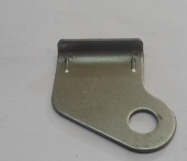

 |  |  |  |  |  | (Nissan)

3 | T1.6 x 61 x 1220 |  | SPCC | 47401-KH70A-01 | BRKT A | H61B | 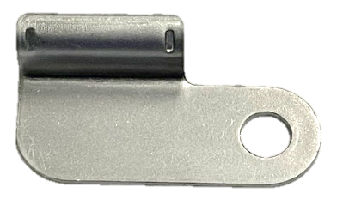 | 31

 |  |  |  |  |  | (Nissan)

4 | T1.6 x 70 x1220 |  | SPHC-P/O | 36168-RBO-0100-01-1 | STAY | 2CV | 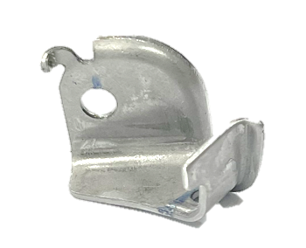 | 33

 |  |  |  |  |  | (HONDA)

5 |  |  | SPCC | 1310A459-01 | CAP | GS41

 |  |  |  |  |  | (MMTh)

6 | T2.0 X 80 X 1220 |  | SPCC | 1310A459-02 | BRACKET | GS41

 |  |  |  |  |  | (MMTh)

7 | T2.0 X 141 X 1220 |  | SAPH4400 | 22310-EB71A-01 | BRKT A | YDK2 | 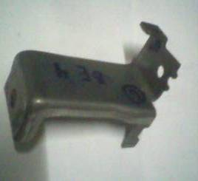 | 16

 |  |  |  |  |  | (Nissan)

8 | T1.6 X 34 X 1220 |  | SPCC | 22310-EB71A-02 | BRKT B | YDK2

 |  |  |  |  |  | (Nissan)

9 |  |  |  | 22310-EB71A-03 | BRKT ASSY | YDK2 | 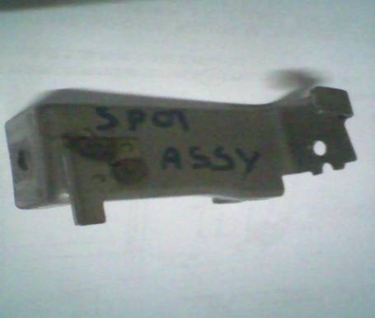

 |  |  |  |  |  | (Nissan)

10 | T3.2 X 144 X 1220 |  | SPHC-P/O (SP220) | 17520-VM01A-01 | BRKT A | YDK2 | 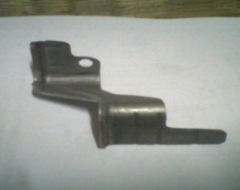 | 18

 |  |  |  |  |  | (Nissan)

11 | T2.0 X 67 X 1220 |  | SPHC-P/O | 17520-VM01A-02 | BRKT B | YDK2

 |  |  |  |  |  | (Nissan)

12 | T2.0 X 62 X 1220 |  | SPHC-P/O | 22910-58M10-01 | BRACKET NO.1 | YP5 |  | 62

 |  |  |  |  |  | (SUZUKI)

13 | T2.0 X 56 X 1220 |  | SPHC-P/O | 22910-58M10-02 | BRACKET NO.2 | YP5 |  | 53

 |  |  |  |  |  | (SUZUKI)

14 | T1.2 X 62 X 1220 |  | SPCC | 22911-58MR0-01 (รู SLOT) | BRACKET NO.1 | YP5 |  | 52

 |  |  |  |  |  | (SUZUKI)

15 | T1.4 X 59 X 1220 |  | SPCC | 22911-58MR0-02 (รูกลม) | BRACKET NO.2 | YP5 | 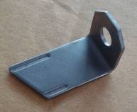

 |  |  |  |  |  | (SUZUKI)

16 | T1.4 X 60 X1220 |  | SPHC-P/O | 17830-71L10-03 | BRACKET NO.3 | YP5 |  | 65

 |  |  |  |  |  | (SUZUKI)

17 | T1.0 x 96 x 1220 |  | SPCEN (เหล็กปั้มลึก) | 1710A687 | GUIGE FUEL FILLER | EL | 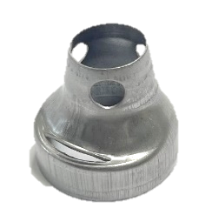 | 13

 |  |  |  |  |  | (MMTh)

18 | T7.0 x 70 x 1220 |  | SS400 | 1310A882-01 | FLANGE | EL | 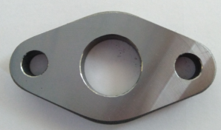 | 34

 |  |  |  |  |  | (MMTh)

19 | T2.0 x 80 x 1220 |  | SPHC-P/O | 1310A882-02 | BRACKET | EL | 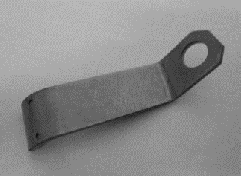 | 64

 |  |  |  |  |  | (MMTh)

20 | T1.2 x 73 x 1220 |  | SPHC-P/O | 1310A882-03 | BRKT , HARNESS | EL | 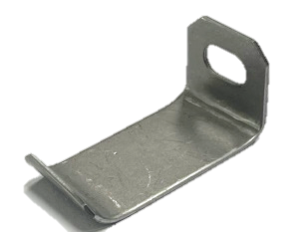 | 50

 |  |  |  |  |  | (MMTh)

21 | T2.0 x 72 x 1220 |  | SPHC-P/O | 1310A883-01 | BRACKET | EL | 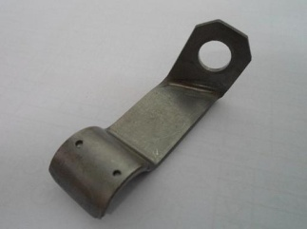 | 51

 |  |  |  |  |  | (MMTh)

22 |  |  | SPCC | 1225A223-03 | CLAMP | 4N1 |  | 55

 |  |  |  |  |  | (MMC)

23 |  |  | SPHC-P/O / ( MJSC270C ) | 1370A527-03 | CAP | RG-EV |  | 23

 |  |  |  |  |  | (MMC)

24 | T2.0 X 94 X 1220 |  | SAPH440 | 1370A528-01 | BRKT | RG-EV |  | 22

 |  |  |  |  |  | (MMC)

25 | T1.6 |  | SPHC-P/O | 1370A527-01 | BRKT A | RG-EV |  | 34

 |  |  |  |  |  | (MMC)

26 | T1.6 |  | SPHC-P/O | 1370A527-02 | BRKT B | RG-EV |  | 48

 |  |  |  |  |  | (MMC)

27 | T9.0 x 69 x 1220 |  | SPHC | 14075-3XN0B-01-1 | FLANGE | YD2K3 | 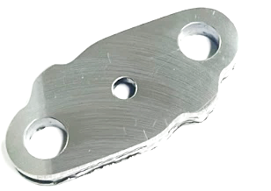 | 39

 |  |  |  |  |  | (Nissan)

28 | T1.6 x 40 x 1220 |  | SPHC-P/O | 2036A315-T01 | BRKT | RVR |  | 71

29 | T2.0 x 93 x 1220 |  | SPHC-P/O | 2036A317-T01 | BRKT | RVR |  | 31

30 | T1.6 x 100 x 1220 |  | SPHC-P/O | 2036A331-T01 | BRKT A | GS45 |  | 30

 |  |  |  |  |  | (Sanoh Japan)

ลำดับ | มาตรฐาน | จำนวนแผ่น | ชนิดวัตถุดิบ | หมายเลขชิ้นส่วน | ชื่อชิ้นงาน | รุ่น | รูปชิ้นงาน | ชิ้นงาน
NO. | STD |  | MATERIAL | Part Namber | Part Name | MODEL |  | ต่อแผ่น
31 | T1.6 x 39 x 1220 |  | SPHC-P/O | 2036A331-T02 | BRKT B | GS45 |  | 71

 |  |  |  |  |  | (Sanoh Japan)

32 |  |  | SPHC-P/O | 1370A350-01-1 | BRKT A | GS45

 |  |  |  |  |  | (Sanoh Japan)

33 | T1.0 x 172 x 1220 |  | SPCC | 1710A517 | BRKT FILLER PIPE UPR | EL NAS | 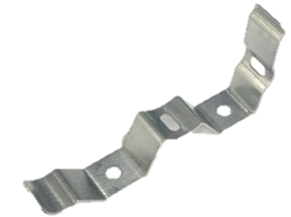 | 51

 |  |  |  |  |  | (MMTh)

34 | T1.0 x 100 x 1220 |  | SPCC | 1710A518 | BRKT FILLER PIPE UWR | EL NAS

 |  |  |  |  |  | (MMTh)

35 | T1.0 x 78 x 1220 |  | SPCC | 1781A030 | BRKT,VAPOR SEPARATOR | EL NAS |  | 63

 |  |  |  |  |  | (MMTh)

36 | T1.2 x 149 x 1220 |  | SPCC | 1710A621 | BRKT ASSY FILLER PIPE A | EL NAS |  | 34

 |  |  |  |  |  | (MMTh)

37 | T1.0 x 90 x 1220 |  | SPCC | 1710A622 | BRKT FILLER PIPE B | EL NAS |  | 46

 |  |  |  |  |  | (MMTh)

38 | T1.0 x 112 x 1220 |  | SPCC | 1710A623 | BRKT FILLER PIPE C | EL NAS | 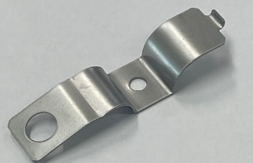 | 44

 |  |  |  |  |  | (MMTh)

39 | T1.0 x 96 x 1220 |  | SPCEN (เหล็กปั้มลึก) | 1710A734 | GUIGE FUEL FILLER | EL NAS | 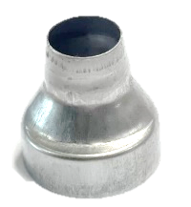 | 13

 |  |  |  |  |  | (MMTh)

40 | T1.0 x 96 x 1220 |  | SPCEN (เหล็กปั้มลึก) | 8979457390-01 | GUIDE FILER | RT53 (APICP) |  | 15

41 | T1.2 x 55 x 1220 |  | SPCC | 17137-5G0A-A001-01 | PLATE A | 2GA

 |  |  |  |  |  | (HATC)

42 | T2.0 x 43 x 1220 |  | SPHC-P/O | 50922-T2CA-W011-01 | STAY | 2GA |  | 39

 |  |  |  |  |  | (HATC)

43 | T1.6 x 86 x 1220 |  | SPCC | 47401 4KV0C-02 | BRKT B | H60A | 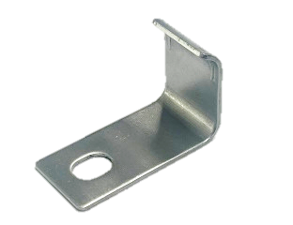 | 28

 |  |  |  |  |  | (Nissan)

44 | T1.6 x 77 x 1220 |  | SPCC | 47401 4KV0C-01 | BRKT A | H60A | 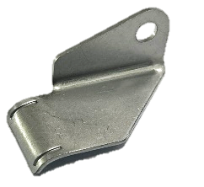 | 31

 |  |  |  |  |  | (Nissan)

45 | T1.5 x 44 x 1220 |  | SPCC | 1115 047 28R-02 | BRKT A | M9T (RENAULT) | 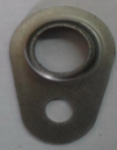 | 46

 |  |  |  |  |  | (Nissan)

46 | T1.5 x 42 x 1220 |  | SPCC | 1115 047 28R-03 | BRKT B | M9T (RENAULT) |  | 39

 |  |  |  |  |  | (Nissan)

47 | T2.0 x 115 x 1220 |  | SPCC | 1115 047 28R -- E 3/4 | GUIDE JAUGE HULE EQP | M9T (RENAULT)

 |  |  |  |  |  | (Nissan)

48 | T2.0 x 115 x 1220 |  | SPCC | 1115 047 28R-04 | BRKT C | M9T (RENAULT) |  | 22

 |  |  |  |  |  | (Nissan)

49 | T1.5 x 47 x 1220 |  | SPCC | 1115 047 28R-05 | BRKT D | M9T (RENAULT) | 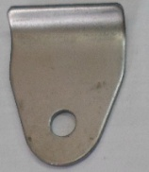 | 36

 |  |  |  |  |  | (Nissan)

50 | T3.2 x 100 x 1220 |  | SAPH440 | 14053 LC51A-01 | BRKT A | F91G | 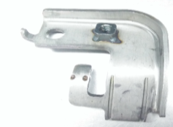 | 15

 |  |  |  |  |  | (Nissan)

51 | T1.6 X 72 X 1220 |  | SPHC-P/O | 14499 LC50C-01-1 | BRKT B | F91G

 |  |  |  |  |  | (Nissan)

52 | T3.2 X 87 X 1220 |  | SPHC-P/O (SP220) | 14053 1C51A-02 | BRKT B | F91G | 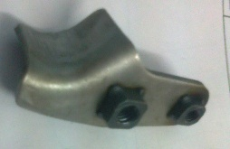 | 26

 |  |  |  |  |  | (Nissan)

53 | T3.2 X 88 X 1220 |  | SPHC-P/O (SP220) | 17520 LC50C-01-1 | BRKT - A | F91G | 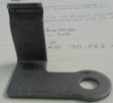 | 28

 |  |  |  |  |  | (Nissan)

54 | T3.2 X 86 X 1220 |  | SPHC-P/O (SP220) | 17520 LC50C-02 | BRKT B | F91G | 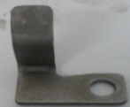 | 26

 |  |  |  |  |  | (Nissan)

55 | T2.3 X 69 X 1220 |  | SPHC-P/O | 17520 LC50C-03 | BRKT C | F91G |  | 57

 |  |  |  |  |  | (Nissan)

56 | T2.3 |  | SPHC-P/O | 17520 LC50C-04 | BRKT D | F91G | 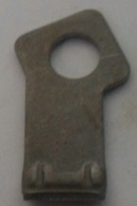

 |  |  |  |  |  | (Nissan)

57 | T1.6 X 48 X 1220 |  | SPHC-P/O | 22305-LC50B-01 | BRACKET A | F91G | 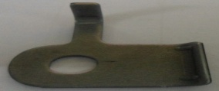 | 50

 |  |  |  |  |  | (Nissan)

58 | T1.6 X 36 X 1220 |  | SPHC-P/O | 22305-LC50B-02 | BRACKET B | F91G | 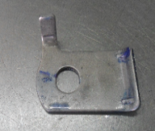

 |  |  |  |  |  | (Nissan)

59 | T2.0 X 72 X 1220 |  | SPHC-P/O (SP220) | 14499-LC50C-02-1 | BRKT A | F91G

 |  |  |  |  |  | (Nissan)

60 | T0.8 |  | SPCC | 14498-LC50D-03 | BRKT C | F91G

 |  |  |  |  |  | (Nissan)

ลำดับ | มาตรฐาน | จำนวนแผ่น | ชนิดวัตถุดิบ | หมายเลขชิ้นส่วน | ชื่อชิ้นงาน | รุ่น | รูปชิ้นงาน | ชิ้นงาน
NO. | STD |  | MATERIAL | Part Namber | Part Name | MODEL |  | ต่อแผ่น
61 | T1.0 |  | SPHC-P/O | 14498-LC50D-02 | BRKT B | F91G

 |  |  |  |  |  | (Nissan)

62 | T1.2 |  | SPHC-P/O | 14053 LC51A-05 | BRKT E | F91G

 |  |  |  |  |  | (Nissan)

63 | T1.2 |  | SPCC | 22305 LC40A-01 | BRKT | F91G | 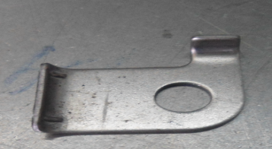

 |  |  |  |  |  | (Nissan)

64 | T1.6 X 36 X 1220 |  | SPHC-P/O | 22305 LC40B-02 | BRKT | F91G | 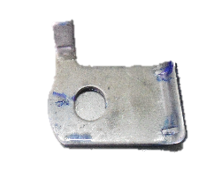

 |  |  |  |  |  | (Nissan)

65 | T1.6 X108 X 1220 |  | SPHC-P/O | 1370A350-02-1 | BRKT B | GS45

66 | T3.2 X 96 X 1220 |  | SPHC-P/O | 21619-3RZ0A-01 | BRKT A | X12F

 |  |  |  |  |  | (NMT)

67 | T1.6 x 70 x 1220 |  | SPHC-P/O | 36168-55AA-Z000-01 | STAY | 2CT |  | 33

 |  |  |  |  |  | (HONDA)

68 | T3.2 x 50 x 1220 |  | SPHC-P/O | 16278-47020-01 | BRACKEL A | 812F SANOH JAPEN |  | 54

69 | T3.2X96X1220 |  | SPHC-P/O | 16268-812F2-02 | BRACKET A | 812F SANOH JAPEN | Part ยกเลิก | 42

70 | T1.2X32X1220 |  | SPHC-P/O (MJSH270C) | 16268-812F2-04 | BRACKET C | 812F SANOH JAPEN | Part ยกเลิก

71 | T1.6 x 62 x 1220 |  | SPHC-P/O (MJSH270C) | 1310B246-01 | BRKT | 4P00 |  | 64

 |  |  |  |  |  | (MMTh)

72 | T2.0 x 36 x 1220 |  | SPHC-P/O (MJSH270C) | 2036A361-01 | BRKT | 4P00 |  | 64

 |  |  |  |  |  | (MMTh)

73 | T2.0 x 26 x 1220 |  | SPHC-P/O (MJSH270C) | 2036A361-02 | PLATE | 4P00 |  | 68

 |  |  |  |  |  | (MMTh)

74 | T1.6 x 61 x 1220 |  | SAPH440 (MJSH440W) | 1310B250-01-1 | BRKT | 4P00 | 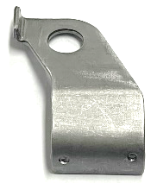 | 41

 |  |  |  |  |  | (MMTh)

75 | T1.6 x 71 x 1220 |  | SAPH440 (MJSH440W) | 1310B345-01 | BRACKET A | 4P00 | 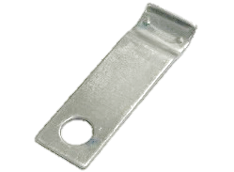 | 52

 |  |  |  |  |  | (MMTh)

76 | T1.6 x 54 x 1220 |  | SAPH440 (MJSH440W) | 1310B345-02 | BRACKET B | 4P00 | 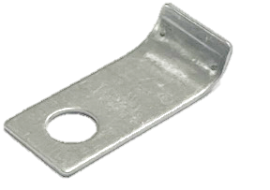 | 51

 |  |  |  |  |  | (MMTh)

77 | T1.6 x 61 x 1220 |  | SAPH440 / (MJSH440W) | 1310B345-03 | BRACKET C | 4P00 | 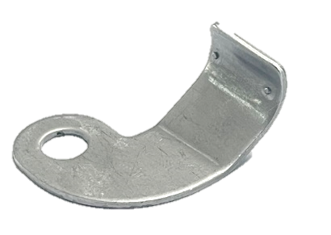 | 39

 |  |  |  |  |  | (MMTh)

78 | T2.3 x 65 x 1220 |  | SAPH440 / (MJSH440W) | 1310B347-01 | BRKT | 4P00 |  | 38

 |  |  |  |  |  | (MMTh)

79 | T2.0 x 36 x 1220 |  | SAPH440 / (MJSH440W) | 1310B349-02 | BRACKET | 4P00 | 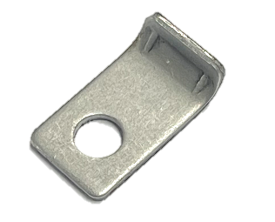 | 56

 |  |  |  |  |  | (MMTh)

80 | T2.0 x 95 x 1220 |  | SPCC (MJSC 270D) | 1428A313-01 | BRKT A | 4P00 |  | 30

 |  |  |  |  |  | (MMTh)

81 | T2.0 x 40 x 1220 |  | SPCC (MJSC 270D) | 1428A313-02 | BRKT B | 4P00 | 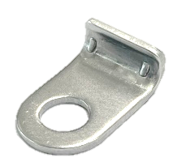 | 58

 |  |  |  |  |  | (MMTh)

82 | T2.0 x 55 x 1220 |  | SPHC-P/O (MJSH270C) | 16268-730YL-01 | BRACKET A | ZR | 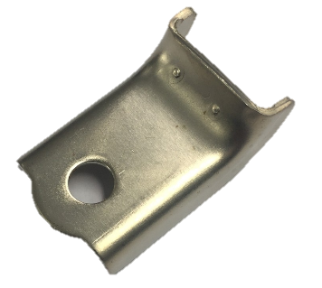 | 29

 |  |  |  |  |  | (TMAP-EM)

83 | T2.0 x 49 x 1220 |  | SPHC-P/O (MJSH270C) | 16268-730YN-01 | BRACKET A | ZR | 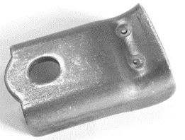

 |  |  |  |  |  | (TMAP-EM)

84 | T1.6 x 25 x 1220 |  | SPHC-P/O (MJSH270C) | 16268-730YN-03 | BRACKET C | ZR | 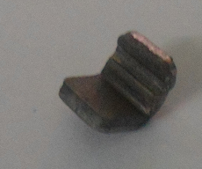

 |  |  |  |  |  | (TMAP-EM)

85 | T1.0 x 39 x 1220 |  | SPCC | 25733-851YL-02 | BRKT A | 851F | 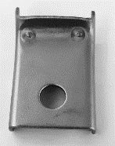 | 42

 |  |  |  |  |  | (TMAP-EM/TOYOTA)

86 | T2.6 x 76 x 1220 |  | SPHC-P/O (MJSH270C) | 23770-851YL-02 | BRACKEL B | 851F |  | 56

 |  |  |  |  |  | (TMAP-EM/TOYOTA)

87 | T7.0 x 137 X 1220 |  | SPHC | 16025-851YL-01 | FLANGE A | 851F |  | 51

 |  |  |  |  |  | (TMAP-EM/TOYOTA)

88 | T1.2 x 76 x 1220 |  | SPCC | 16025-851YL-03 | BRACKET B | 851F | 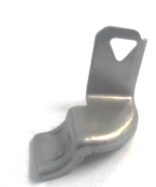 | 34

 |  |  |  |  |  | (TMAP-EM/TOYOTA)

89 | T1.6 x 65 x 1220 |  | SPHC-P/O (MJSH270C) | 16279-851YM-01 | BRACKET A | 851F |  | 33

 |  |  |  |  |  | (TMAP-EM/TOYOTA)

90 | T2.0 x 45 x 1220 |  | SPHC-P/O (MJSH270C) | 25706-851YL-01-1 | BRACKET A | 851F | 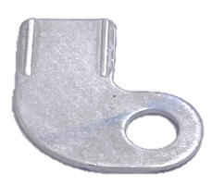 | 54

 |  |  |  |  |  | (TMAP-EM/TOYOTA)

ลำดับ | มาตรฐาน | จำนวนแผ่น | ชนิดวัตถุดิบ | หมายเลขชิ้นส่วน | ชื่อชิ้นงาน | รุ่น | รูปชิ้นงาน | ชิ้นงาน
NO. | STD |  | MATERIAL | Part Namber | Part Name | MODEL |  | ต่อแผ่น
91 | T2.0 X 51 X 1220 |  | SPHC-P/O (MJSH270C) | 25706-851YL-02 | BRACKET B | 851F |  | 60
ยกเลิก
 |  |  |  |  |  | (TMAP-EM/TOYOTA)

92 | T2.0 x 51 x 1220 |  | SPHC-P/O (SPH270C-0D) | 25706-851YL-03-1 | BRACKET C | 851F |  | 64

 |  |  |  |  |  | (TMAP-EM/TOYOTA)

93 | T2.6 x 76 x 1220 |  | SPHC-P/O (MJSH270C) | 23812-851YL-01-2 | BRACKET A | 851F | 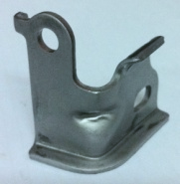 | 23
ยกเลิก
 |  |  |  |  |  | (TMAP-EM/TOYOTA)

94 | T6.0 x 75 x 1220 |  | SPHC-P/O (SPH270C-OD) | 16027-851YM-01 | FLANGE A | 851F |  | 48

 |  |  |  |  |  | (TMAP-EM/TOYOTA)

95 | T2.0 x 49 x 1220 |  | SPHC-P/O (MJSH270C) | 23811-851YL-02-1 | BRACKET A | 851F | 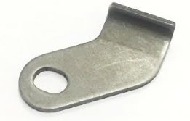 | 55
ยกเลิก
 |  |  |  |  |  | (TMAP-EM/TOYOTA)

96 | T2.0 x 49 x 1220 |  | SPHC-P/O (MJSH270C) | 23811-851YL-02-2 | BRACKET A | 851F | 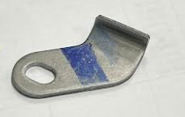 | 52

 |  |  |  |  |  | (TMAP-EM/TOYOTA)

97 | T1.4 x 49 x 1220 |  | SPHC-P/O (MJSH270C) | 23811-851YL-02-2 | BRACKET A | 851F | 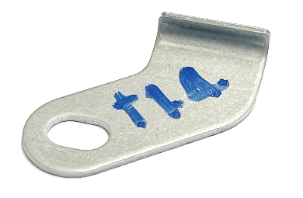 | 52

 |  |  |  |  |  | (TMAP-EM/TOYOTA)

98 | T1.4 x 49 x 1220 |  | SPCC (SPC27D) | 23811-851YL-03-1 | BRACKET B | 851F |  | 82

 |  |  |  |  |  | (TMAP-EM/TOYOTA)

99 | T2.6 x 93 x 1220 |  | SPHC-P/O (MJSH270C) | 23812-0E010-01 | BRACKET A | 851F | 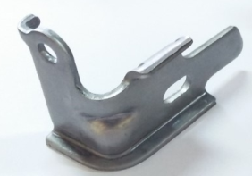 | 22

 |  |  |  |  |  | (TMAP-EM/TOYOTA)

100 | T2.0 x 93 x 1220 |  | SPHC-P/O (SP220) | 21621 4MA0A-01 | BRKT A | L12J |  | 44

 |  |  |  |  |  | (Nissan)

101 | T2.0 x 93 x 1220 |  | SPHC-P/O (SP220) | 21621 4MA0A-02 | BRKT B | L12J |  | 44

 |  |  |  |  |  | (Nissan)

102 | T4.5 x 51 x 1220 |  | SPHC-P/O (MJSH270C) | 16278-851YM-01 | BRACKET NO.1 | 640A | 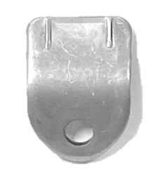 | 36

 |  |  |  |  |  | (SANOH THAI)

103 | T4.5 x 68 x 1220 |  | SPHC-P/O (MJSH270C) | 16278-851YM-02 | BRACKET NO.2 | 640A | 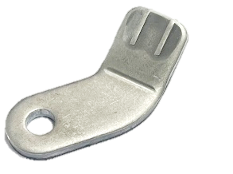 | 47

 |  |  |  |  |  | (SANOH THAI)

104 | T4.5 X 67 X 1220 |  | SPHC-P/O (MJSH270C) | 16278-851YM-03 | BRACKET NO.3 | 640A |  | 31

 |  |  |  |  |  | (SANOH THAI)

105 | T1.6 X 66 X 1220 |  | SPCC ( JSC270CC ) | 17830-57R00-02 | BRACKET No.2 | YSE(SUZUKI)

106 | T1.4 X 70 X 1220 |  | SPCC ( JSC270CC ) | 17830-57R00-03 | BRACKET No.3 | YSE(SUZUKI) | 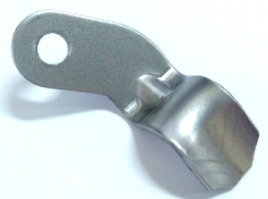

107 | T1.2 X 60 X 1220 |  | SPCC ( JSC270CC ) | 17830-57R00-01 | BRACKET No.1 | YSE(SUZUKI)

108 | T1.0 X 102 X 1220 |  | SPCC (MJSC270C-OD) | 1710A948 | BRKT FILLER PIPE LWR | SU 19MY EL,ELL |  | 63

 |  |  |  |  |  | (MITSUBISHI)

109 | t2.0 x 72 x 1220 |  | SPHC-P/O ( SPH270C-OD ) | 17361-967YL-02 | BRKT B | 350B |  | 20

 |  |  |  |  |  | TDEM( TOYOTA)

110 | t2.0 x 40 x 1220 |  | SPHC-P/O ( SPH270C-OD ) | 17361-967YL-03 | BRKT C | 350B | 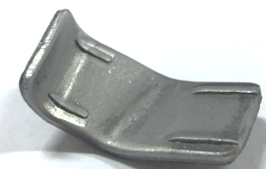 | 64

 |  |  |  |  |  | TDEM( TOYOTA)

111 | t2.0 x 75 x 1220 |  | SAPH440 (JSH440WNN) | 13049 7MA0A-01 | BRKT A | BR06 |  | 29 PCS

 |  |  |  |  |  | ( NISSAN )

112 | T2.0 x 108 x 1220 |  | SAPH440 (JSH440WNN) | 14053 6LB0A-01 | BRKT A | L21B | 

 |  |  |  |  |  | ( NISSAN )

113 | T1.2 X 35 X 1220 |  | SPCC | 14053 6LB0A-02 | CAP | L21B |  | 39

 |  |  |  |  |  | ( NISSAN )

114 | t4.5 x 63 x 1220 |  | SPHC-P/O | 16278-645WL-02 | BRACKET NO.2 | 075E/076E |  | 30

115 | t4.5 x 93 x1220 |  | SPHC-P/O | 16278-645WL-03 | BRACKET NO.3 | 075E/076E |  | 30

116 | t1.6 x 70 x1220 |  | SPHC-P/O | 16615-51TW-G001-01T | STAY A | T7AW / Honda |  | 45

117 | t1.6 x 115 x1220 |  | SPHC-P/O | 16615-51TW-G001-02T | STAY B | T7AW / Honda |  | 50

118 | 1.2 X 31 X 1220 |  | SPCC | 16615-51TW-G001-04T | PLATE | T7AW / Honda |  | 50

119 | 1.6 X 99 X 1220 |  | SPHC-P/O | 16615-59PW-T001-01T | STAY A | TEAW / Honda | 

120 | 1.6 X 125 X 1220 |  | SPHC-P/O | 16615-59PW-T001-02T | STAY B | TEAW / Honda | 

ลำดับ | มาตรฐาน | จำนวนแผ่น | ชนิดวัตถุดิบ | หมายเลขชิ้นส่วน | ชื่อชิ้นงาน | รุ่น | รูปชิ้นงาน | ชิ้นงาน
NO. | STD |  | MATERIAL | Part Namber | Part Name | MODEL |  | ต่อแผ่น
121 | 1.0 X 26 X 1220 |  | SPCC | 17420-R5Z-G000-27 | STOPPER | TEAW / Honda |  | 90

122 | 1.6 X 109 X 1220 |  | SPHC-P/O | 19540-6A0-A010-02T | STAY B | TVAA / Honda |  | 19

123 | t 1.6 X 60 X 1220 |  | SPHC-P/O | 36188-6A0-A000-01T | STAY A | TVAA / Honda | 

 |  |  | ( JSH270CNN-11111-OP )

124 | t 1.6 X 52 X 1220 |  | SPHC-P/O | 36188-6A0-A000-02T | STAY B | TVAA / Honda | 

 |  |  | ( JSH270CNN-11111-OP )

125 | t 1.6 X 63 X 1220 |  | SPHC-P/O | 19540-6A0-A001-01T | STAY A | TVAA / Honda

 |  |  | ( JSH270CNN-11111-OP )

126 |  |  |  | 25210-6D3-0001-04T | STAY SUB-ASSY | TVAA / Honda | 

127 | t 2.0 X 154 X 1220 |  | SPHC-P/O | 25210-6D3-0001-01T | STAY A,ATF PIPE | TVAA / Honda | 

 |  |  | ( JSH270CNN-11111-OP )

128 | t 2.0 X 185 X 1220 |  | SPHC-P/O | 25210-6D3-0001-02T | STAY B,ATF PIPE | TVAA / Honda |  | 22

 |  |  | ( JSH270CNN-11111-OP )

129 | t 1.2 X 74 X 1220 |  | SPHC-P/O | 25210-6D3-0001-03T | STAY C,ATF PIPE | TVAA / Honda | 

 |  |  | ( JSH270CNN-11111-OP )

130 | t 2.0 X 70 X 1220 |  | SAPH440 | 1310B906-01 | BRKT | 20MY / MMTh
ยกเลิก
 |  |  | (JSH440WNN-11111-0P)

ยกเลิก
131 | t 2.3 X 62 X 1220 |  | SAPH440 | 1310B916-01 | BRKT | 20MY / MMTh | 

 |  |  | (JSH440WNN-11111-0P)

132 | t 1.0 x 65 x 1220 |  | SPCC | 1225A359-03 | CLAMP(ชุบ Zinc) | SU 20MY / MMTh |  | 64

 |  |  | (JSC270CNN-11111-0P)

133 | t 2.0 x 73 x 1220 |  | SPHC-P/O | 16027-075YN-01 | BRACKET A | 075E |  | 64

 |  |  | [SPHC(JIS G 3131)]

134 | t 1.2 x 146 x 1220 |  | SPCC | 1710B070-01 | PLATE | 20MY SU / MMTh | SPOT NUT M6 | 24

135 | t 2.0 x 78 x 1220 |  | SPHC-P/O | 16268-964YL-01 | BRACKET-1 | 060E / TOYOTA |  | 24

 |  |  | (SPHC JIS G 3131)

136 | t 2.0 x 86 x 1220 |  | SPHC-P/O | 16268-964YL-02 | BRACKET-2 | 060E / TOYOTA |  | 23

137 | t 2.8 x 45 x 1220 |  | SPHC-P/O | 31080 5TA0A-01 | FLANGE | D22 |  | 46

 |  |  | (SPHC JIS G 3131)

138 | t 2.0 x 47 x 1220 |  | SPHC-P/O | 31080 5TA0A-03 | BRKT B | D22 | 

 |  |  | (SPHC JIS G 3131)

139 | t1.6 x 70 x 1220 |  | SPHC-P/O | 19540-64AA-A050-01T | STAY | T20A |  | 28

 |  |  | (JSH270CNN-11111-0P)

140 | t2.6 x 75 x 1220 |  | SPHC-P/O | 23770-130YL-02 | BRACKET B | 085E |  | 65

 |  |  | [SPHC (JIS G 3131)]

141 | t2.6 x 80 x 1220 |  | SPHC-P/O | 21021A180P-01 | BRKT | X81C / MMTh |  | 48

 |  |  | (JSH270CNN-11111-0P)

142 | t1.6 x 112 x 1220 |  | SPHC-P/O | 19540-6HLA-P000-01T | STAY B | 3M0A / HONDA |  | 19

 |  |  | (JSH270CNN-11111-0P)

143 | t2.6 x 67 x 1220 |  | SPHC-P/O | 36173-6HLA-P001-01T-1 | STAY | 3M0A / HONDA |  | 40

 |  |  | (JSH270CNN-11111-0P ) |  |  |  |  | BL ชั่วคราว

144 | t2.0 x 112 x 1220 |  | SPHC-P/O | 46355-3L1A-P110-M1-01T | STAY | 3M0A / HONDA |  | 45 PCS

 |  |  | ( JSH270CNN-11111-0P)

145 | t1.6 x 90 x 1220 |  | SPHC-P/O | 21021A060P-01 | BRKT | 4N16 / MMTh |  | 58 PCS

 |  |  | ( JSH270CNN-11111-0P)

146 | T1.0 X 126 X 1220 |  | SPCC | 21021A110P-01 | BRKT | 4N16 / MMTh |  | 60 PCS

 |  |  | ( JSC270CNN-11111-0P)

ยกเลิก
147 | T2.0 X 56 X 220 |  | SPHC-P/O | 21021A030P-02 | BRKT B | 4N16 / MMTh | 

เปลี่ยนแบบมาเป็น P/NO : 21021A030P-02-1

148 | T2.0 X 65 X 1220 |  | SAPH440 | 21021A030P-02-1 | BRKT B | 4N16 / MMTh | 

 |  |  | JSH440WNN-11111-0P

149 | T10 X 84 X 1220 |  | SS400 | 21021A130P-03 | FLANGE | 4N16 / MMTh |  | 44

150 | T1.2 X 40 X 1220 |  | SPCC | 21021A290P-01 | PLATE | 4N16 / MMTh |  | 91

ลำดับ | มาตรฐาน | จำนวนแผ่น | ชนิดวัตถุดิบ | หมายเลขชิ้นส่วน | ชื่อชิ้นงาน | รุ่น | รูปชิ้นงาน | ชิ้นงาน
NO. | STD |  | MATERIAL | Part Namber | Part Name | MODEL |  | ต่อแผ่น
151 | T2.0 X 26 X 1220 |  | SPHC-P/O | 21021A290P-04 | BRACKET | 4N16 / MMTh |  | 142

 |  |  | SPHC(JIS G 3131)

152 | T2.0 X 26 X 1220 |  | SPHC-P/O | 21021A320P-01 | BRACKET | 4N16 / MMTh |  | 87 PCS

153 | t2.0 x 112 x 1220 |  | SPHC-P/O | 21021A030P-01-1 | BRKT A | 4N16 / MMTh |  | 28 BL ชค

 |  |  | (JSH270CNN-11111-0P)

154 | t1.6 ± 0.10 x 26 x 1220 |  | SPCC | 21021A370P-02 | BRKT B | 4N16 / MMTh

 |  |  | JSC270NN-11111-0D

155 | t1.6 ± 0.10 x 42 x 1220 |  | SPCC | 21021A370P-03 | BRKT C | 4N16 / MMTh |  | BL จริง

 |  |  | JSC270NN-11111-0D |  |  |  |  | 115 Pcs.

156 | T4.5 X 77 X 1220 |  | SPHC-P/O | 16278-851YN-01-KRC | BRACKET No.1 | 687B , 188D |  | 33 Pcs.

 |  |  | JSH270CNN-11111-0P

157 | T4.5 X 99 X 1220 |  | SPHC-P/O | 16278-851YN-02-KRC | BRACKET No.2 | 687B,188D |  | 30 PCS

 |  |  | JSH270CNN-11111-0P

158 |  |  |  | 16278-851YN-07-KRC | BRACKET No.3 ASSY |  | 

159 | T3.2 X 26 X 1220 |  | SPHC-P/O | 16278-851YN-05-KRC | SPACER | 687B,188D |  | 50 Pcs.

 |  |  | JSH270CNN-11111-0P

160 | T3.2 X 98 X 1220 |  | SPHC-P/O | 16278-851YN-03-KRC | BRACKET No.3 | 687B,188D |  | 35 Pcs.

 |  |  | JSH270CNN-11111-0P

161 | T4.5 X 100 X 1220 |  | SPHC-P/O | 16278-851YN-04-KRC | BRACKET No.4 | 687B,188D |  | 38 Pcs.

 |  |  | JSH270CNN-11111-0P

162 | T2.0 X 57 X 1220 |  | SPHC-P/O | 16278-0E010-08-KRC | BRACKET No.5 | 687B,188D |  | 58 Pcs.

 |  |  | JSH270CNN-11111-0P

163 | T1.6 x 70 x 1220 |  | SPHC-P/O | 21512W020P-01-1 | BRKT | 4L45V / MMTh |  | 41 Pcs.

 |  |  | JSH270CNN-11111-OP (JFS A 1001)

164 | T1.6 x 52 x 1220 |  | SPHC-P/O | 14665W020P-01-1 | BRKT A | 4L45V / MMTh | 

 |  |  | JSH270CNN-11111-OP (JFS A 1001)

165 | T1.6 x 75 x 1220 |  | SPHC-P/O | 14665W020P-02-1 | BRKT B | 4L45V / MMTh |  | 21

 |  |  | JSH270CNN-11111-OP (JFS A 1001)

166 | T1.6 x 60 x 1220 |  | SPHC-P/O | 14665W030P-01-1 | BRKT | 4L45V / MMTh |  | 27

 |  |  | JSH270CNN-11111-OP (JFS A 1001)

167 | T1.6 x 78 x 1220 |  | SPHC-P/O | 21511W010P-01-1 | BRKT A | 4L45V / MMTh |  | 43 Pcs.

 |  |  | JSH270CNN-11111-OP (JFS A 1001)

168 | T1.6 x 80 x 1220 |  | SPHC-P/O | 21511W010P-02-1 | BRKT B | 4L45V / MMTh |  | 31 Pcs.

 |  |  | JSH270CNN-11111-OP (JFS A 1001)

169 | T1.6 x 80 x 1220 |  | SPHC-P/O | 21624W050P-01-1 | BRKT A | 4L45V / MMTh |  | 39 Pcs.

 |  |  | JSH270CNN-11111-OP (JFS A 1001)

170 | T1.6 x 52 x 1220 |  | SPHC-P/O | 21624W050P-02-1 | BRKT B | 4L45V / MMTh |  | 44 Pcs.

 |  |  | JSH270CNN-11111-OP (JFS A 1001)

171 | T1.6 x 146 x 1220 |  | SPHC-P/O | 21519W000P-01-1 | BRKT A | 4L45V / MMTh |  | 20

 |  |  | JSH270CNN-11111-OP (JFS A 1001)

172 | T1.6 x 124 x 1220 |  | SPHC-P/O | 21519W000P-02 | BRKT B | 4L45V / MMTh

 |  |  | JSH270CNN-11111-OP (JFS A 1001)

173 | T2.0 X 138 X 1220 |  | SAPH440 | 16278-BZ120-02-1 | BRACKET B | D13E |  | 25 BL จริง

 |  |  | SAPH440 (JIS G 3113)

174 | T2.0 X 80 X 1220 |  | SAPH440 | 16278-BZ120-03-1 | BRACKET C | D13E |  | 45 BL จริง

 |  |  | SAPH440 (JIS G 3113)

175 | T2.0 X 116 X 1220 |  | SAPH440 | 16278-BZ120-04-1 | BRACKET D | D13E

ยกเลิก เปลี่ยนแบบมาเป็น 16278-BZ120-04-2
 |  |  | SAPH440 (JIS G 3113)

176 | T2.0 X 120 X 1220 |  | SAPH440 | 16278-BZ120-04-2 | BRACKET D | D13E |  | 34 BLจริง

 |  |  | SAPH440 (JIS G 3113)

177 | T2.0 ± 0.17 X 95 X 1220 |  | SAPH440 | 16268-BZ170-01-1 | BRACKET A | D90B |  | 30 PCS.จริง

 |  |  | JSH440WNN-11111-OP (JFS A1001)

รายการชิ้นงานโรง 2
รายการชิ้นงาน ASICO_โรง 2

ลำดับ | มาตรฐาน | จำนวนแผ่น | วัตถุดิบ | หมายเลขชิ้นส่วน | ชื่อชิ้นงาน | รุ่น | PLATING / ชุบ | รูปชิ้นงาน | ชิ้นงาน
NO. | SPEC |  | MATERIAL | Part Namber | Part Name | MODEL |  |  | ต่อแผ่น
1 | T1.2 X 166 X 1220 |  | SPCC | 17761-TF0-G000-01-3 | STAY A FUEL PIPE | JAZZ 2 AP | - |  | 31

 |  |  |  |  |  | (HONDA)

2 | T1.2 X 198 X 1220 |  | SPCC | 17762-TF0-G000-01 | STAY B FUEL PIPE | JAZZ 2 AP | - |  | 14

 |  |  |  | 17762-TF0-G000-20 |  | (HONDA)

3 | T1.6 X 137 X 1220 |  | SPHC-P/O(SPHC) | 17763-TF0-G000-01 | STAY C FUEL PIPE | JAZZ 2 AP | - |  | 37

 |  |  |  | 17763-TF0-G000-02 |  | (HONDA)

4 | T1.2 X 50 X 1220 |  | SPCC | 17767-TF0-G000-01 | STAY D FUEL PIPE | JAZZ 2 AP | - |  | 44

 |  |  |  | 17767-TF0-G000-20 |  | (HONDA)

5 | T1.2 X 90 X 1220 |  | SPCC | 17766-TF0-G000-01 | PROTECTOR FUEL PIPE | JAZZ 2 AP | - |  | 19

 |  |  |  |  |  | (HONDA)

6 | T1.2 X 159 X 1220 |  | SPCC | 17761-T2A-Q001-01-1 | STAY A FUEL PIPE | 2GA (HATC) | - |  | 29

 |  |  |  | (SPOT NUT M6)

7 | T1.2 X 187 X 1221 |  | SPCC | 17762-T2A-Q001-01-1 | STAY B FUEL PIPE | 2GA (HATC) | - |  | 32

 |  |  |  | (SPOT NUT M6)

8 | T1.2 X 320 X 1220 |  | SPCC | 17766-T2A-Q001-01-1 | PROTECTOR FUEL PIPE | 2GA (HATC) | - |  | 12

9 | T1.2 X 320 X 1221 |  | SPCC | 17766-T2B-Q001-01-1 | PROTECTOR FUEL PIPE | 2GA (HATC) | - |  | 12

10 | T2.0 X 89 X 1220 |  | SPCC(JSC270C) | 17761-T9AA-T011-01 | STAY FUEL PIPE | 2CT (HONDA) | - |  | 41

 |  |  |  | 17761-T9A-T000

11 | T8.0 X 83 X 1220 |  | SPHC(JSH270C) | 18717-55A-Z000-01-1 | FLANGE A | 2CT (HONDA) | - |  | 33

12 | T8.0 X 73 X 1220 |  | SPHC(JSH270C) | 18717-55A-Z000-02-1 | FLANGE B | 2CT (HONDA) | - |  | 32

13 | T1.2 X 205 X 1220 |  | SPCC( JSC270C ) | 17761-T3V-0000-01-1 | STAY A FUEL PIPE | 2GB(HONDA) | - |  | 54

 |  |  |  | (Nut no.94061-06001) | (Nut,Square Weld 6mm)

14 |  |  |  | 17762-T3V-0000-01-1 | STAY B,FUEL PIPE (ASSY) | 2GB(HONDA) | - | 

15 | T1.6 X 98 X 1220 |  | SPCC( JSC270C ) | 17762-T3V-0000-20-1 | STAY A | 2GB(HONDA) | - |  | 22

16 | T1.2 X 52 X 1220 |  | SPCC( JSC270C ) | 17762-T3V-0000-21-1 | STAY B | 2GB(HONDA) | - | 

17 | T1.2 X 35 5X 1220 |  | SPCC( JSC270C ) | 17764-T3V-0000-01-1 | PROTECTOR FUEL PIPE | 2GB(HONDA) | -

18 | T1.2 X 472 X 1220 |  | SPCC( JSC270C ) | 17762-TMC-P010-01 (PD) | STAY B FUEL PIPE | TLAA (2HX)(HONDA) | - | 

 |  |  |  | 90107-SR3-3000

 |  |  |  | ( SPOT BOLT 6MM )

KRC
19 | T1.2 X 500 X 1220 |  | SPCC( JSC270C ) | 17762-TMC-Z000-01 | PROTECTOR , FUEL PIPE | TLAA (2HX)(HONDA) | - |  | 9

20 | T1.2 X 409 X 1220 |  | SPCC( JSC270C ) | 17762-TMJ-P000-01 (PD) | STAY B FUEL PIPE | TLAA (2HX)(HONDA) | - |  | เอเบิลSupport bolt

 |  |  |  | 90107-SR3-3000
PD
 |  |  |  | ( SPOT BOLT 6MM )

21 | T1.2 X 523 X 1220 |  | SPCC( JSC270C ) | 17762-TMJ-Z000-01 (PD) | PROTECTOR , FUEL PIPE | TLAA (2HX)(HONDA) | - | 

PD

22 | T1.0 X 35 X 1220 |  | SPCEN | 16923-TES-H000 | COLLAR,MOUNT | TVAA / Honda | - | 

 |  |  | (JSC270D)(เหล็กปั้มลึก)

23 | T1.2 X 188 X 1220 |  | SPCC( JSC270C ) |  | STAY FUEL PIPE | TVAA / Honda | - |  | 7

 |  |  |  | 17761-TVA-A010-20 | STAY

 |  |  |  | Nut no. 94061-06001 | Nut,Square Weld 6mm

24 |  |  |  | 17766-TVL-T000 | PROTECTOR FUEL PIPE | TVAA / Honda | - | 

25 | T1.2 X 345 X 1220 |  | SPCC( JSC270C ) | 17766-TVL-T000-20 | PROTECTOR | TVAA / Honda | - |  | 7

26 | T1.4 X 118 X 1220 |  | SPCC( JSC270C ) | 17766-TVL-T000-21 | STAY A | TVAA / Honda | - |  | 40

27 |  |  |  | BOLT NO. 90657-SFA-300 | STUD,WELD | TVAA / Honda | - | 

ลำดับ | มาตรฐาน | จำนวนแผ่น | วัตถุดิบ | หมายเลขชิ้นส่วน | ชื่อชิ้นงาน | รุ่น | PLATING / ชุบ | รูปชิ้นงาน | ชิ้นงาน
NO. | SPEC |  | MATERIAL | Part Namber | Part Name | MODEL |  |  | ต่อแผ่น
28 | T2.0 X 120 X 1220 |  | SPCC( JSC270C ) | 46392-TVL-T000 | BRKT,BRAKE PIPE | TVAA / Honda | - | 

29 | T1.6 x 110 x 1220 |  | SPHC-P/O(SP221) | 17571 JN20A | CLIP(ชุบ EDP) | 792E / Nissan | EDP |  | 1:48:00

30 | T1.6 x 112 x 1220 |  | SPHC-P/O(SP220) | 17571-6KG0B | CLIP | 189A / Nissan | Ni + Zni | 

31 | T1.6 x 152 x 1220 |  | SPHC-P/O(SP220) | 17571-6KG0D | CLIP | 189A / Nissan | Zinc + EDP | 

32 | 17763-T20A-A020-01 |  |  |  | STAY C , FUEL PIPE | T20A / Honda | Zn-Al (GEOMET720+PLUS) | 

33 | T1.6 x 188 x 1220 |  | SPCC( JSC270C ) | 17763-T20A-A020-20 | STAY |  |  |  | 17 PCS

34 |  |  |  | 90145-P1A-3000 | BOLT 6X12 |  |  |  

35 | t1.2 x 90 x 1220 |  | SPCC( JSC270C ) | 17762-3N1A-T000-01 | STAY B FUEL PIPE(ชุบ EDP) | 3M0A / HONDA | EDP |  | 54 PCS

36 | t1.4 x 85 x 1220 |  | SPCC( JSC270C ) | 46398-3M0A-J000-01 | BRKT,BRAKE PIPE(ชุบ EDP) | 3M0A / HONDA | EDP |  | 17 PCS

37 | T2.3 x 105 x 1220 |  | SPHC-P/O | 49721A000P-B3 | BRKT,COOLER TUBE | 5F00 / MMTh | EDP |  | 41 PCS

 |  |  | MJSH270C-P

รู SLOT
38 | T2.6 x 120 x1220 |  | SPHC-P/O | 49721A000P-B2 | BRKT,COOLER TUBE | 5F00 / MMTh | EDP |  | 49 PCS

 |  |  | MJSH270C-P

รูกลม
39 | T2.6 x 120 x1220 |  | SPHC-P/O | 49721A000P-B1 | BRKT,COOLER TUBE | 5F00 / MMTh | EDP |  | 49 PCS

 |  |  | MJSH270C-P

40 | T1.6 x 88 X 1220 |  | SPHC-P/O | 49714A030P-B1 | BRKT | 5F00 / MMTh |  |  | 36 PCS

 |  |  | MJSH270C-P

คอตรง
41 | T1.6 x 88 X 1220 |  | SPHC-P/O | 49713A000P-B1 | BRKT | 5F00 / MMTh |  |  | 36 PCS

 |  |  | MJSH270C-P

ลำดับ | มาตรฐาน | จำนวนแผ่น | วัตถุดิบ | หมายเลขชิ้นส่วน | ชื่อชิ้นงาน | รุ่น | PLATING / ชุบ | รูปชิ้นงาน | ชิ้นงาน
NO. | SPEC |  | MATERIAL | Part Namber | Part Name | MODEL |  |  | ต่อแผ่น
42 | T1.6 x 120 X 1220 |  | MJSH270C-P | 49714A020P-B1 | BRKT | 5F00 / MMTh |  |  | 24 PCS

 |  |  | SPHC-P/O

43 | T1.6 x 74 x 1220 |  | MJSH270C | 47401A000P-B1 | CLAMP | 5F00 / MMTh |  |  | 36 PCS

 |  |  | SPHC-P/O

คอเหลี่ยม
44 | T1.6 X 88 X 1220 |  | MJSH270C-P | 49714A080P-B1 | BRKT | 5F00 / MMTh |  | 

 |  |  | SPHC-P/O

45 | T1.2 x 330 x 1220 |  | JSC270C | 17762-3C0-T000-01 | PROTECTOR A,FUEL PIPE | 3A0A/HONDA | MFZn13µm MIN-C+EDP |  | 8 PCS(BLจริง)

 |  |  | SPCC

46 | T1.2 x 433 x 1220 |  | JSC270C | 17764-3C2-T000-01 | PROTECTOR B,FUEL PIPE | 3A0A/HONDA | MFZn13µm MIN-C+EDP |  | 11 PCS9 (BLจริง)

 |  |  | SPCC

KRC
47 | T1.2 x 310 x 1220 |  | JSC270C | 17763-3C0-T000-01 | STAY,FUEL PIPE | 3A0A/HONDA | GEOMET720+PLUS |  | 9 PCS9 (BLจริง)

 |  |  | SPCC

48 | - |  |  | 90007-5K1-0030 / BOLT M6 | STAY,FUEL PIPE | 3A0A/HONDA |  |  สยามเนยิ

49 | T1.2 x 270 x 1220 |  | JSC270C | 17762-3C2-T000-01 | PROTECTOR A,FUEL PIPE | 3A0A/HONDA | MFZn13µm MIN-C+EDP |  | 11 PCS(BL จริง)

 |  |  | SPCC

